Sheet2
 | 加个/

 |  | 默认可用

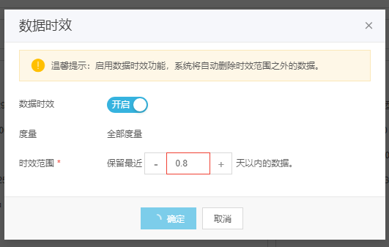

 |  |  |  |  | 确定按钮引用组件不对，不需要错误提示信息

 |  |  |  |  | 制约条件提示

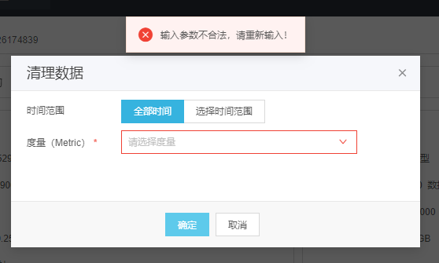

 |  |  |  |  |  | 前台校验不需要报错，

 |  |  |  | 模板名称不要 时间选择框在时间选择右侧

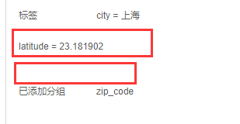
 |  |  | 标签没对齐 下部空白太大

删除弹框标题加上对象，例如删除用户、删除实例、删除查询模板等

